FUNCIONALIDADES
 | ESTE DOCUMENTO SE CENTRA EN DOCUMENTAR LAS NOTAS Y/O SUGERENCIAS PARA EL PROYECTO

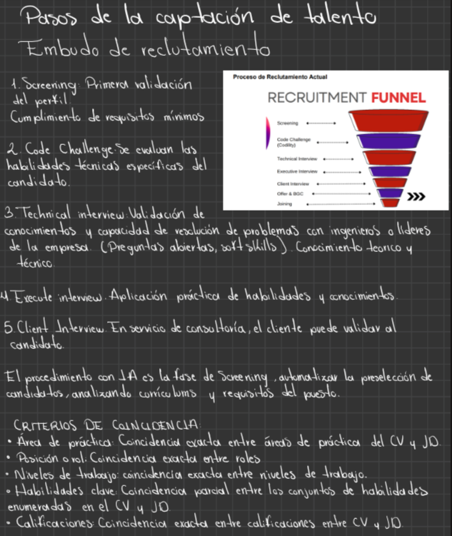

 | AQUÍ HAY UNA PRESENTACION DE REACT

 | Introduccion-a-React.pdf

 | PACO ME RECOMENDO INSTALAR NODEJS

 | https://nodejs.org/en | SE PLANTEA EL USO DE PYTHON Y REACT
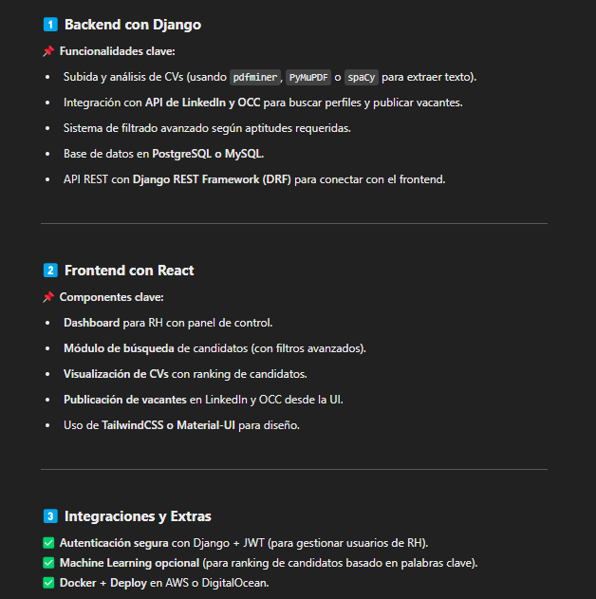

 | AQUI DEJARE EL CHATGPT QUE USO PARA SACAR LOS CODIGOS

 | https://chatgpt.com/share/679d5e81-d0b8-8008-a62d-1b096d0bccaa

Conectar el programa a LinkedIn, OCC y bolsa de trabajo de Tecmilenio por medio de un perfil enlazado a dichas plataformas

Recibir, por filtros, mejores candidatos para X puesto de trabajo

Analizar archivos PDF y Word para que el filtrado designe los mejores perfiles a dicho puesto de trabajo

Recibir, por filtros, mejores candidatos para X puesto de trabajo

Enviar mensajes automatizados a los candidatos de ser o no ser seleccionados (puede ser por el correo propio del candidato o un mensaje en la plataforma)

 | Proponer una solución de inteligencia artificial que automatice el análisis de perfiles de candidatos para contratación de diversas fuentes de información, incremente la precisión en la selección de talento y mejore el proceso de aprendizaje organizacional, garantizando la privacidad y el cumplimiento de normativas.

 | Primero, un documento con análisis de los requerimientos funcionales y técnicos que detalle el alcance del proyecto, integración de fuentes de datos y criterios de selección. Este documento debe incluir un diagrama de flujo de datos y arquitectura técnica de la solución. Segundo, un plan de proyecto con hitos clave y recursos necesarios para implementación. Tercero, un prototipo inicial del modelo de IA utilizando algoritmos de procesamiento de lenguaje natural y aprendizaje automático. Este prototipo deberá tener una integración funcional de fuentes de datos como bases universitarias, APIs de plataformas de empleo como LinkedIn y OCC; y con archivos internos en PDF y Word. También debe tener una interfaz de usuario con un panel interactivo para que el equipo de reclutamiento visualice la lista de candidatos priorizados, así como opciones para ajustar criterios de búsqueda y análisis. Reporte de pruebas piloto con métricas de precisión, eficiencia y retroalimentación. Este reporte debe incluir también documentación de resolución de errores identificados durante las pruebas. Sistema completo desplegado en un entorno de producción, es decir en una nube privada o infraestructura local. Manual de usuario y capacitación para el equipo de reclutamiento. Manual técnico para administración y futuras actualizaciones. Sistema de retroalimentación o feedback loop que analice la retroalimentación de cada etapa del proceso (rechazo/aceptación, evaluación cualitativa de desempeño en entrevistas) y reentrene el modelo con base en estas evaluaciones para mejorar continuamente. Reporte de impacto que evalúe métricas clave después de los primeros 3 meses de uso y proponga mejoras futuras. Las tecnologías y herramientas que sugerimos para la solución son: Procesamiento de lenguaje natural como SpaCy o Hugging Face Transformers. Modelos de aprendizaje automático: como Algoritmos supervisados o Random Forests para clasiﬁcar per

